Schema
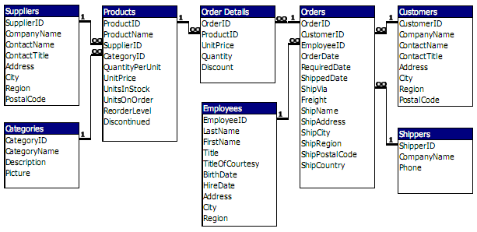

Dashboards2
Cuenta de orderID | Etiquetas de fila | Cuenta de orderID | Etiquetas de fila | Cuenta de orderID | Etiquetas de fila | Cuenta de orderID | Etiquetas de fila | Cuenta de orderID | Etiquetas de fila | Cuenta de customerID | Etiquetas de fila | Promedio de diasEspera | Promedio de diasEnvio | Promedio de diasAdelento
47 | BOTTM | 8 | SUPRD | 6 | 1 | 16 | 1 | 10 | 1 | 1 | 1998
 | HANAR | 7 | QUEEN | 5 | 2 | 16 | 2 | 8 | 2 | 1 | ene | 31.1 | 5.3 | 25.8
 | SUPRD | 6 | RICAR | 4 | 3 | 15 | 3 | 7 | 3 | 1 | feb | 28.0 | 9.2 | 18.8
 | QUEEN | 5 | MAISD | 4 | Total general | 47 | 4 | 5 | 4 | 1 | mar | 28.9 | 7.9 | 21.0
 | WELLI | 4 | WELLI | 4 |  |  | 5 | 3 | 5 | 1 | abr | 28.0 | 0.0 | 0.0
 | RICAR | 4 | TRADH | 3 |  |  | 6 | 5 | 6 | 1 | may | 28.0 | 0.0 | 0.0
 | MAISD | 4 | GOURL | 2 |  |  | 7 | 4 | 7 | 1 | Total general | 28.9 | 0.0 | 0.0
 | TRADH | 3 | COMMI | 2 |  |  | 8 | 2 | 8 | 1
 | GOURL | 2 | LAUGB | 1 |  |  | 9 | 3 | 9 | 1
 | COMMI | 2 | QUEDE | 1 |  |  | Total general | 47 | Total general | 1
 | Total general | 45 | Total general | 32

Dasboard3
Etiquetas de fila | Suma de subtotal3 | Suma de subtotal4 | Suma de margen
1996 | 208083.97 | 283044.85 | -74960.88
jul | 27861.895 | 37779.85 | -9917.955
ago | 25485.275 | 33285.49 | -7800.215
sep | 26381.4 | 34565.6 | -8184.2
oct | 37515.725 | 51528.69 | -14012.965
nov | 45600.045 | 62163.99 | -16563.945
dic | 45239.63 | 63721.23 | -18481.6
1997 | 617085.2035 | 696551.12 | -79465.9165
ene | 61258.07 | 83400.47 | -22142.4
feb | 38483.635 | 51561.06 | -13077.425
mar | 38547.22 | 49992.59 | -11445.37
abr | 53032.9525 | 56787.54 | -3754.5875
may | 53781.29 | 56823.7 | -3042.41
jun | 36362.8025 | 39088 | -2725.1975
jul | 51020.8575 | 55464.93 | -4444.0725
ago | 47287.67 | 49981.69 | -2694.02
sep | 55629.2425 | 59733.02 | -4103.7775
oct | 66749.226 | 70328.5 | -3579.274
nov | 43533.809 | 45913.36 | -2379.551
dic | 71398.4285 | 77476.26 | -6077.8315
1998 | 440623.866 | 469771.34 | -29147.474
ene | 94222.1105 | 100854.72 | -6632.6095
feb | 99415.2875 | 104561.95 | -5146.6625
mar | 104854.155 | 109825.45 | -4971.295
abr | 123798.6825 | 134630.56 | -10831.8775
may | 18333.6305 | 19898.66 | -1565.0295
Total general | 1265793.0395 | 1449367.31 | -183574.2705

